work_structer
Структура занятых по возрастным группам
year | 15 - 19 | 20 - 24 | 25 - 29 | 30-34 | 35-39 | 40-44 | 45-49 | 50 - 54 | 55 - 59 | 60 - | work
2010 | 1 | 9.4 | 13.6 | 12.9 | 12.5 | 11.5 | 13.7 | 13 | 8.3 | 4.2 | 69934
2011 | 0.9 | 9.2 | 13.8 | 13.1 | 12.7 | 11.5 | 12.9 | 13.1 | 8.5 | 4.5 | 70857
2012 | 0.8 | 8.3 | 14.3 | 13.3 | 12.7 | 11.6 | 12.3 | 13.4 | 8.8 | 4.6 | 71545
2013 | 0.70 | 8.50 | 14.20 | 13.1 | 12.6 | 11.4 | 12.1 | 13.30 | 8.80 | 4.6 | 75616
2014 | 0.60 | 7.80 | 14.50 | 13.5 | 12.7 | 11.8 | 11.6 | 13.30 | 9.00 | 4.9 | 75582
2015 | 0.60 | 7.00 | 14.50 | 13.8 | 12.9 | 12.0 | 11.2 | 13.00 | 9.30 | 5.2 | 76762
2016 | 0.60 | 6.40 | 14.50 | 14.2 | 13.1 | 12.3 | 11.1 | 12.70 | 9.40 | 5.3 | 76933
2017 | 0.50 | 5.70 | 14.40 | 14.5 | 13.5 | 12.5 | 11.2 | 12.10 | 9.60 | 5.6 | 76659
2018 | 0.50 | 5.20 | 13.80 | 15.0 | 13.6 | 12.7 | 11.4 | 11.60 | 9.90 | 6 | 76630
2019 | 0.5 | 5.0 | 12.9 | 15.3 | 14.0 | 12.9 | 11.7 | 11.1 | 10.0 | 6.4 | 75880
2020 | 0.5 | 4.8 | 11.8 | 15.2 | 14.4 | 13.2 | 12.0 | 10.9 | 10.2 | 6.7 | 75466
2021 | 0.5 | 4.7 | 11.0 | 15.2 | 14.7 | 13.4 | 12.2 | 10.7 | 10.2 | 7 | 75969
2022 | 0.4 | 4.4 | 10.1 | 15.1 | 15.0 | 13.9 | 12.4 | 11.0 | 10.0 | 7.3 | 75632
 | 0.8 | 5.5 | 9.9 | 14.3 | 15.5 | 13.9 | 12.7 | 10.3 | 9.5 | 8.4 | 76037

credits
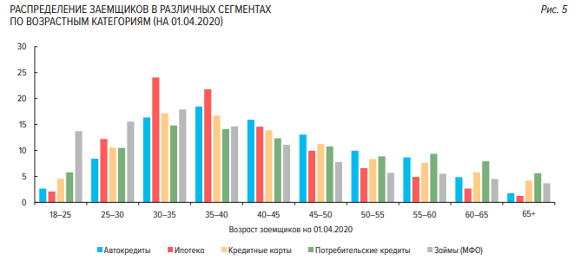
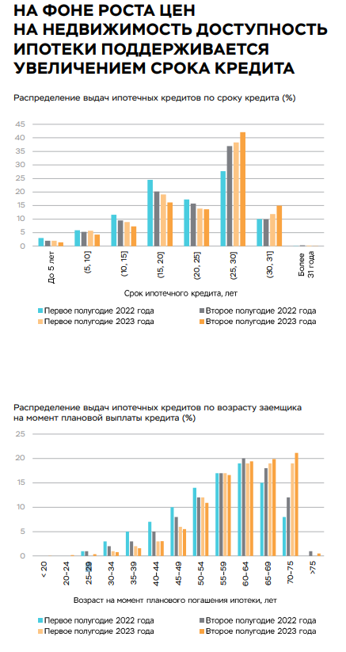
 | Кредиты, депозиты и проиче средства, предоставляемые физ лицам (млн. Руб.) | Объем выданных ипотечных кредитов (млрд. руб.) | Количество выданных ипотечных кредитов (тыс. шт.)
year | credit_individual | mortgage_volume | mortgage_count
2010 | 3573752
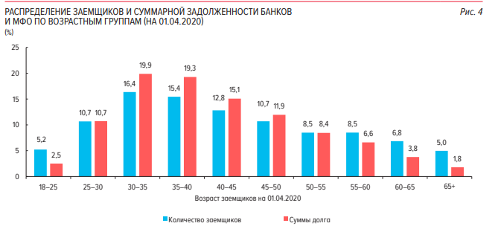
2011 | 4084821
2012 | 5550884
2013 | 7737071
2014 | 9957094
2015 | 11329549
2016 | 10684331
2017 | 10803942
2018 | 12173692
2019 | 14901395
2020 | 20043643 | 1021.6 | 348.2
2021 | 25067579 | 1055.4 | 341.3
2022 | 27437807 | 1298.1 | 290.2

